상품제안서
스위스 항균볼펜 QS50 프로디아 | 상품코드: F04168

 |  |  |  |  |  |  | 02-412-0044 | www.easy1.co.kr
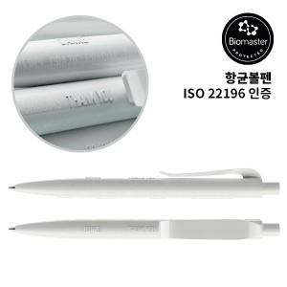 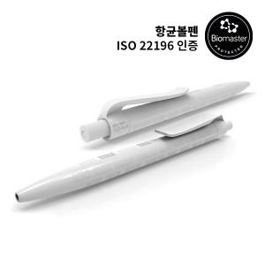

【상세/제작정보】 | .

【인쇄/포장옵션】 | 실크 / 포장불가능

【공급단가】 | 수량 | 500~ | 1,000~ | 3,000~ | 5,000~ | 10,000~
*VAT별도 | 단가 | 10,000원 | 9,630원 | 9,260원 | 8,890원 | 8,660원

【상품 URL】 | https://easy1.co.kr:443/src/goods_detail.php?gdno=4168

